상품제안서
페니체 키보드 팜레스트 손목 받침대 | 상품코드: S43943

 |  |  |  |  |  |  | 02-713-8555 | www.synergygift.co.kr
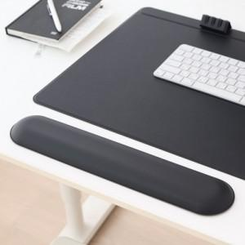

【상세/제작정보】

【인쇄/포장옵션】 | 불박, 금박, 은박 / 포장불가능

【공급단가】 | 수량 | 100~ | 300~ | 500~ | 1,000~ | 3,000~
*VAT별도 | 단가 | 14,300원 | 13,700원 | 13,000원 | 12,300원 | 12,000원

【상품 URL】 | https://www.synergygift.co.kr:443/src/goods_detail.php?gdno=43943

